Sheet1
序号 | 名称 | 图标
1 | 去除APP“Messaging”和“Phone”
2 | 去除任务栏上的三角形信号图标，去除下拉菜单快捷键的三角形信号图标
3 | 去除Settings-->More--> Tethering&portable hotspot中的“Portable WLAN hotspot" and "Set up WLAN hotspot" | 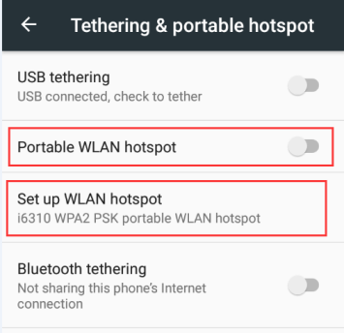
4 | 去除 Settings-->More -->"Cellular networks "
5 | 去除 Settings-->More -->Network settings reset-->中的“Cellular data"
6 | 去除 Settings-->Security-->中的"SIM card lock" and "Set up SIM card lock" | 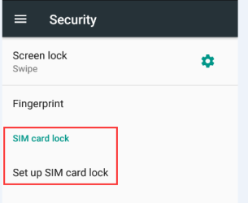
7 | 去除 Settings-->Accessibility-->中的“Power button ends call"
8 | 去除Settings-->About phone--> Status-->中的“SIM status” 和“IMEI information” | 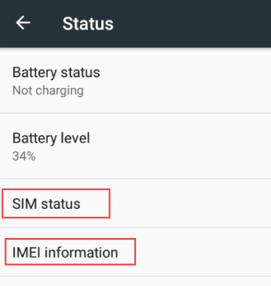
9 | 把Status下的字体“Phone number signal,etc.”改为“Status of the battery, network, and other information” | 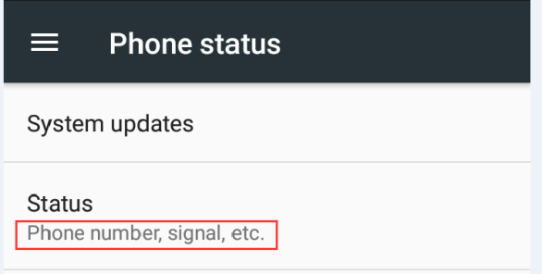
10 | 去掉Settings-->About phone -->中的“Baseband version" | 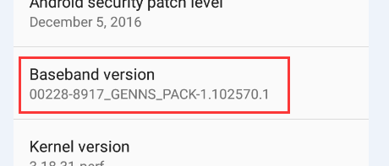
11 | 去除 Settings-->Data usage-->中的“Cellular” “Cellular data” “Cellular data usage ” “Billing cycle” 四个 | 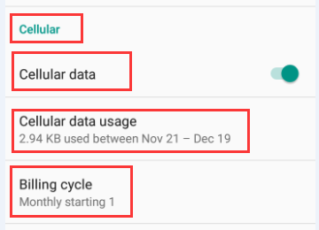
12 | 把APP network access 下的“Set cellular data and WLAN access”改为“Set WLAN access” 在路径：Settings-->Data usage-->… 有图红色圈内的数据图标去除 | 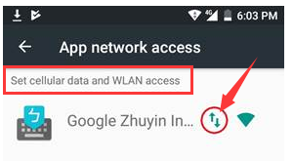
13 | 去除 Settings-->Apps-->Show system-->中的5项
14 | 去掉解锁界面中的“EMERGENCY CALL”把左下角的电话图标改为录音图标
15 | 在插上SIM卡或者取下SIM卡的时候不要有SIM卡的任何提示
16 | 取消Settings-->中的“SIM cards” | 